Tables de production employées
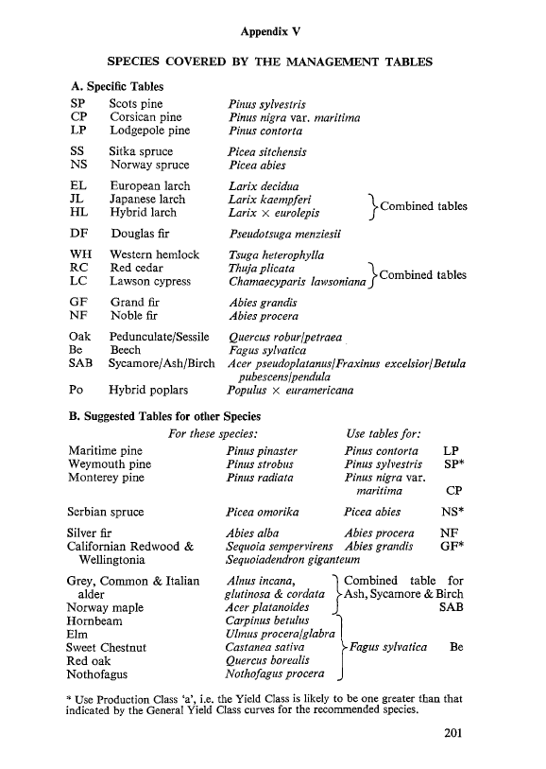
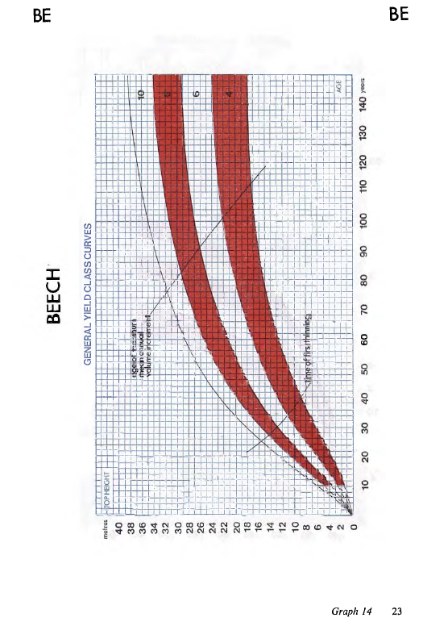
TABLES DE PRODUCTION EMPLOYEES

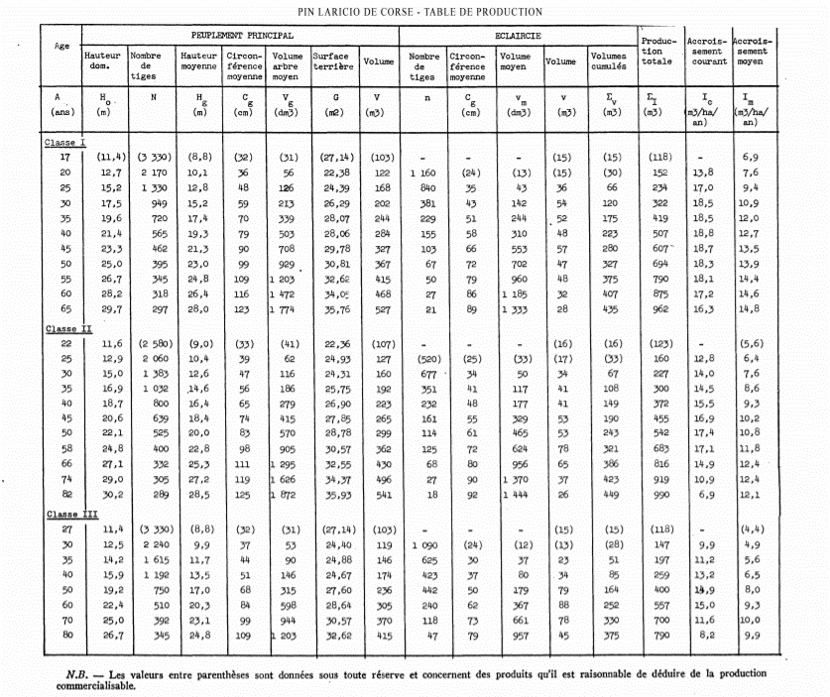
 | Pin Laricio de Corse

 | Table utilisée : | Tables de Décourt pour le pin laricio en Sologne - 1965

 |  | Classe de fertilité moyenne

 | Source : | http://documents.irevues.inist.fr/bitstream/handle/2042/24705/RFF_1965_12_818.pdf?sequence=1

TABLES DE PRODUCTION EMPLOYEES

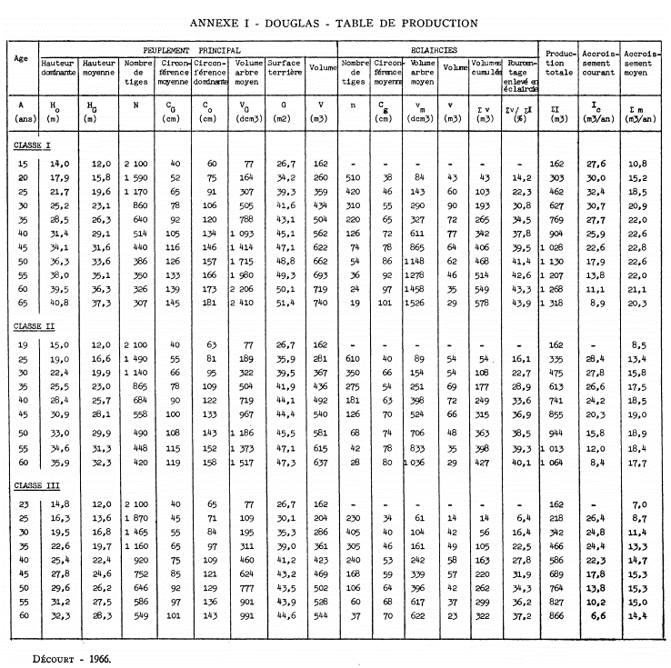
 | Douglas

 | Table utilisée : | Tables de Décourt pour le Douglas au Nord-Ouest du Massif Central

 |  | Classe de fertilité moyenne

 | Source :

TABLES DE PRODUCTION EMPLOYEES

 | Cèdre de l'Atlas (1/2) |  |  |  |  |  |  |  |  | https://nouvelle-aquitaine.cnpf.fr/data/cedre_rapport_juillet_2010.pdf
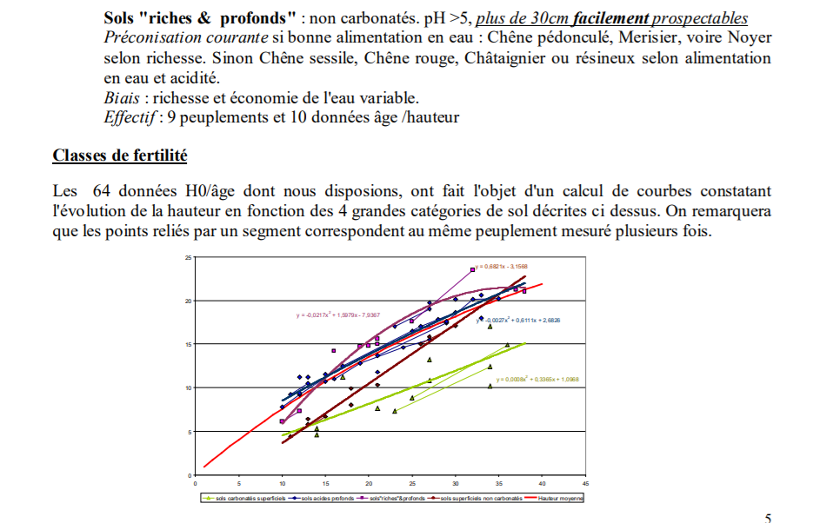
 | Table utilisée : | Tables de Jean Toth pour le Sud de la France

 |  | D'après les rapport des CRPF de Nouvelle-Aquitaine, Bretagne et Auvergne-Rhône-Alpes sur le Cèdre de l'Atlas, celui-ci présente une croissance très supérieure à celle modélisée dans les courbes de Jean Toth, très spécifiques au climat méditerranéen. La classe de fertilité la plus élevée a donc été retenue (forte).

 | Source : | Jean Toth - Le cèdre en France

 |  | https://bretagne-paysdelaloire.cnpf.fr/data/cedre_20de_20l_atlas_1.pdf |  |  |  |  |  |  |  | https://www.researchgate.net/publication/331591354_Comprendre_et_agir_contre_le_deperissement_du_cedre_de_l'atlas_Cedrus_atlantica_en_Ardeche
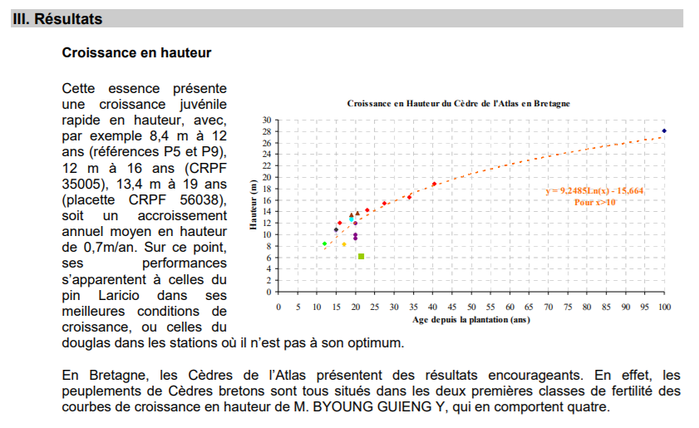
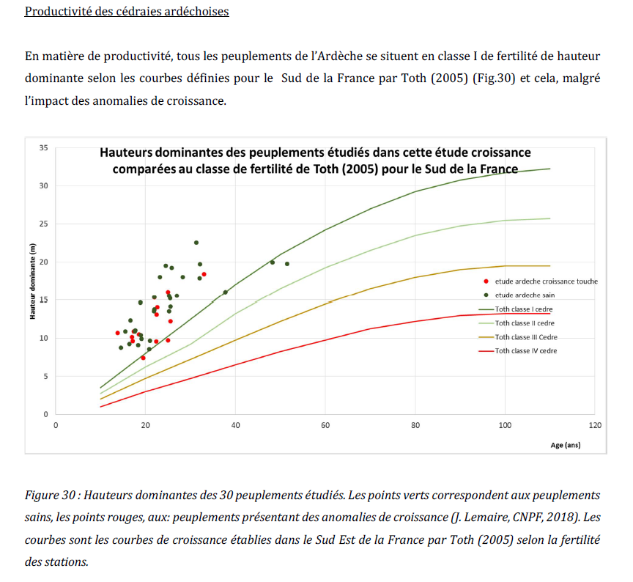

TABLES DE PRODUCTION EMPLOYEES

 | Cèdre de l'Atlas (2/2)

 | Livre de Jean TOTH - Le cèdre en France
 | CLASSE FERTILITE 1
 | VOLUME SUR PIED AVANT ECLAIRCIE |  |  | ECLAIRCIES |  | VOLUME SUR PIED APRES ECLAIRCIE |  |  | CUMUL
 | début | fin | V(7) | V(7) | cumul | début | fin | V(7) | V(7)
 | 0 | 20 | 130 m3 | 40 m3 | 40 m3 | 0 | 20 | 90 m3 | 130 m3
 | 20 | 30 | 210 m3 | 50 m3 | 90 m3 | 20 | 30 | 160 m3 | 250 m3
 | 30 | 40 | 300 m3 | 50 m3 | 140 m3 | 30 | 40 | 250 m3 | 390 m3
 | 40 | 50 | 390 m3 | 50 m3 | 190 m3 | 40 | 50 | 340 m3 | 530 m3
 | 50 | 60 | 470 m3 | 40 m3 | 230 m3 | 50 | 60 | 430 m3 | 660 m3
 | 60 | 70 | 550 m3 | 40 m3 | 270 m3 | 60 | 70 | 510 m3 | 780 m3
 | 70 | 80 | 610 m3 | 30 m3 | 300 m3 | 70 | 80 | 580 m3 | 880 m3
 | 80 | 90 | 640 m3 | 30 m3 | 330 m3 | 80 | 90 | 610 m3 | 940 m3
 | 90 | 100 | 660 m3 | 20 m3 | 350 m3 | 90 | 100 | 640 m3 | 990 m3
 | 100 | 110 | 660 m3 | 660 m3 | 1010 m3 | 100 | 110 | 0 m3 | 1010 m3
 |  |  |  |  | coupe rase

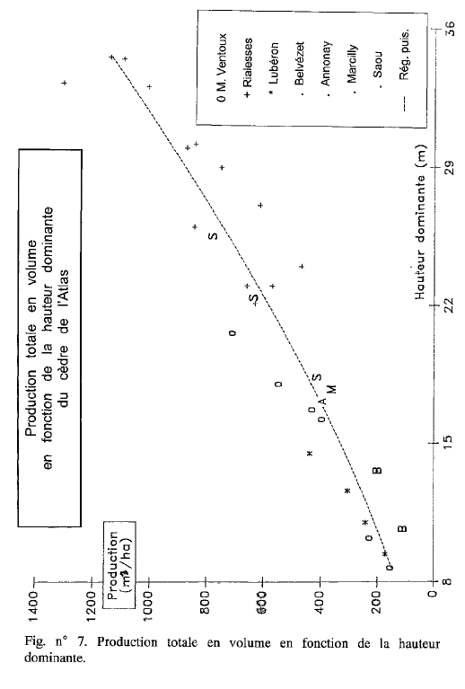
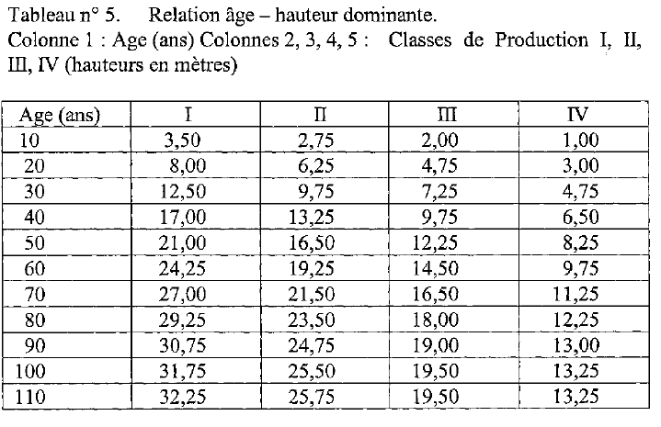

TABLES DE PRODUCTION EMPLOYEES

 | Sequoia Sempervirens

 | Table utilisée : | Tables brittaniques pour le Sapin de Vancouver (suggérée par les tables britanniques)

 |  | Aucune table n'est disponible pour cette essence en France à ce jour. Classe de fertilité 26 (forte)

 | Source : | Forest Management Tables - Hummel and Christies
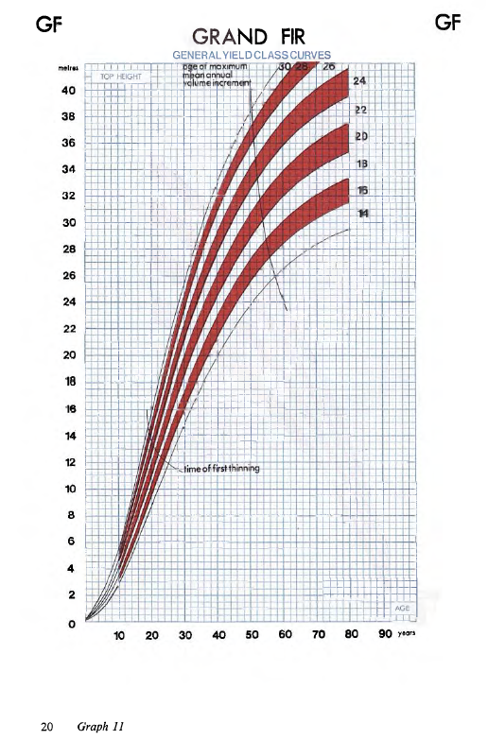
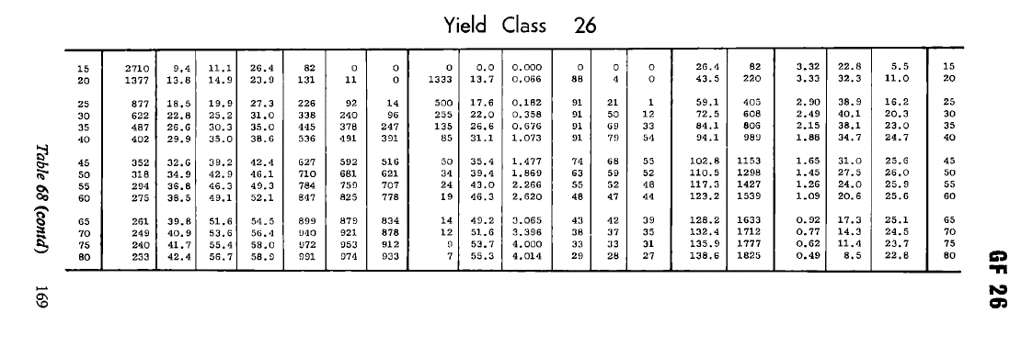

TABLES DE PRODUCTION EMPLOYEES

 | Chene sessile

 | Table utilisée : | Tables anglaises pour le chêne

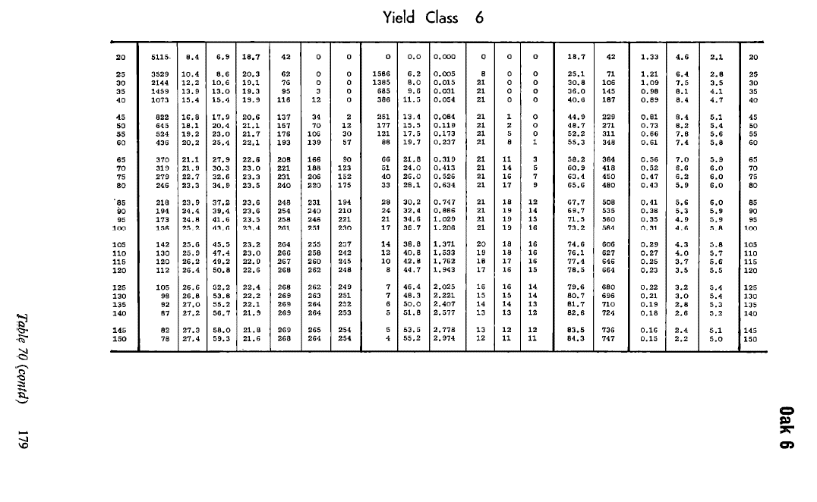
 |  | Classe de fertilité 6 (moyenne)

 | Source : | Forest Management Tables - Hummel and Christies

 |  |  |  |  |  |  |  |  |  |  | e / Charme / Alisier / Cormier / Poirier

TABLES DE PRODUCTION EMPLOYEES

 | Charme

 | Table utilisée : | Tables anglaises pour le hêtre (équivalence proposée par les tables anglaises)

 |  | Classe de fertilité 8 (forte)
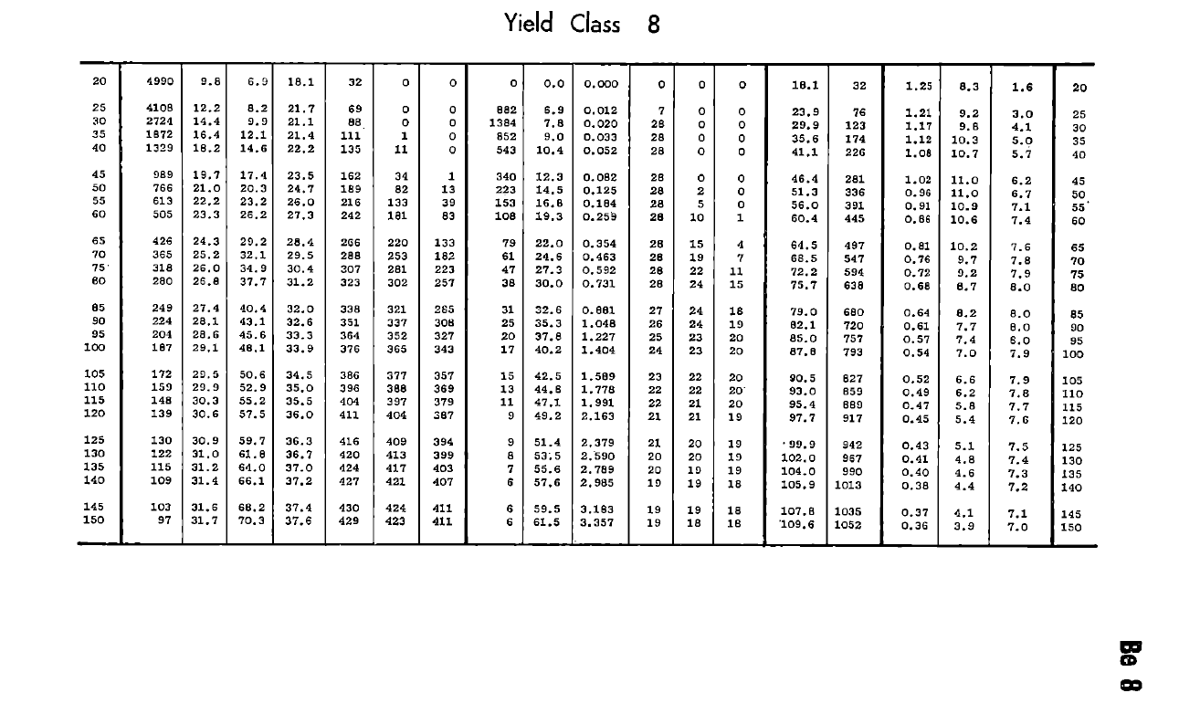

 | Source : | Forest Management Tables - Hummel and Christies

